使い方
～シートについて～

「地域カルテ」シートからデータを閲覧してください。

～「地域カルテ」シートの使い方～

情報を表示したいまち協名をクリックしていただくと、選択したまち協のデータに切り替わります。
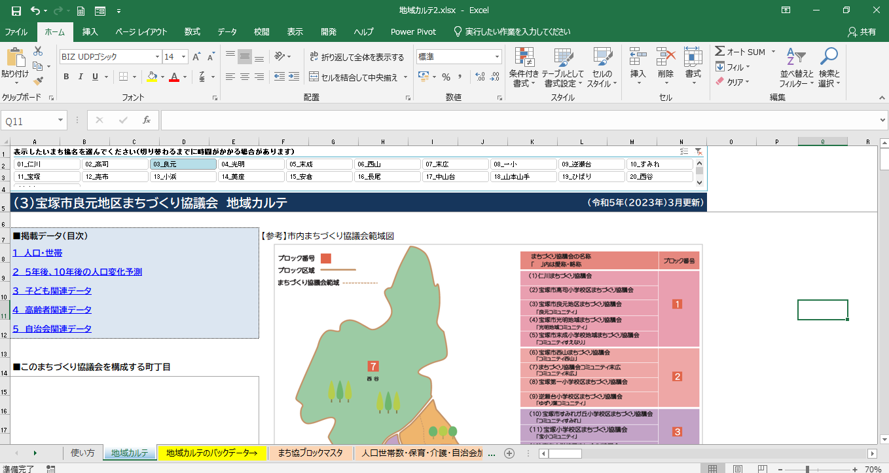

＜参考＞この矢印をクリックし、エクセルのリボンを折りたたんでいただくと、より広い画面で閲覧いただけます。

１～５のいずれかをクリックしていただくと、該当ページ付近にジャンプできます。
（下スクロールでもすべてのページを閲覧することができます）

地域カルテ
1_仁川まちづくり協議会 地域カルテ |  |  |  |  |  |  |  |  |  |  |  |  | （令和8年（2026年）1月更新）

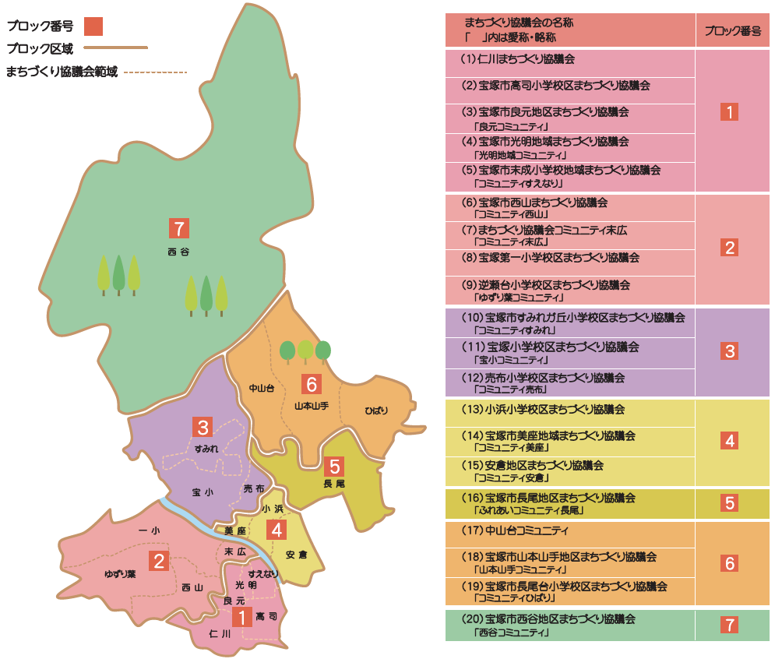
■掲載データ（目次） |  |  |  |  | 【参考】市内まちづくり協議会範域図
1 人口・世帯
２ ５年後、10年後の人口変化予測
３ 子ども関連データ
４ 高齢者関連データ
５ 自治会関連データ

■このまちづくり協議会を構成する町丁目
大字鹿塩､仁川北１～３丁目､仁川台､仁川団地､仁川うぐいす台､仁川宮西町､仁川月見ガ丘､仁川旭ガ丘､仁川清風台、仁川高台１・２丁目､仁川高丸１～３丁目､鹿塩１・２丁目､新明和町(２番)､大成町(４･５･９～１０番)

【注意事項】 「（まち協別集計）」と表記しているデータは、上記「このまちづくり協議会を構成する町丁目」のデータを集計しています。

１ 人口・世帯

■人口・世帯構成
 |  |  |  |  | うち |  |  |  | 単位：人
人口 | 総計 | 0~14歳 | 15~64歳 | 65歳以上 | 6歳未満 | 65~69歳 | 70~74歳 | 75歳以上 | 外国人数
小計 | 14,024 | 1,515 | 8,284 | 4,225 | 502 | 827 | 820 | 2,578 | 192
男 | 6,518 | 753 | 3,997 | 1,768 | 263 | 393 | 386 | 989
女 | 7,506 | 762 | 4,287 | 2,457 | 239 | 434 | 434 | 1,589
人口比率 |  | 10.80% | 59.07% | 30.13% | 3.58% | 5.90% | 5.85% | 18.38% | 1.37%

 |  |  | 単位：世帯
世帯数 | 総計 | ６５歳以上一人世帯数 | ６５歳以上夫婦のみ世帯数
 | 6,787 | 1,359 | 892
世帯比率 |  | 20.02% | 13.14% |  |  |  |  |  | 2025年3月末日現在 住民基本台帳（まち協別集計）

■近年の人口、世帯数の推移 |  |  |  |  |  |  | ■近年の高齢者人口、世帯数、高齢化率の推移
（人）
 | 人口（人） | 世帯数（世帯）
2020 | 14,309 | 6,669
2021 | 14,359 | 6,743
2022 | 14,336 | 6,767
2023 | 14,199 | 6,750
2024 | 14,065 | 6,743
2025 | 14,024 | 6,787
（人・世帯）
 | 65歳以上人口（人） | 65歳以上一人世帯（世帯） | 高齢化率（%）
2020 | 4,172 | 1,262 | 29.16%
2021 | 4,173 | 1,293 | 29.06%
2022 | 4,206 | 1,329 | 29.34%
2023 | 4,190 | 1,331 | 29.51%
2024 | 4,211 | 1,338 | 29.94%
2025 | 4,225 | 1,359 | 30.13%

２ ５年後、１０年後の人口変化予測
住民基本台帳の人口を町丁目ごとに集計した5歳階級ごとの人口を基準に、2020年～2025年の5歳階級ごとの変化率（コーホート変化率）を算出し、それをまち協別に集計した2025年3月末日現在の人口に当てはめて、5年後（2030年）と10年後（2035年）予測値を算出しています。開発等の個別要因は加味していません。

【1_仁川まちづくり協議会】 |  |  |  |  |  |  | 【参考：全市】
■人口変化予測（人数） |  |  |  |  |  |  | ■人口変化予測（人数）
（人）
 | 0歳～14歳 | 15歳～64歳 | 65歳～ | 合計
2020 | 1,692 | 8,445 | 4,172 | 14,309
2025 | 1,515 | 8,284 | 4,225 | 14,024
2030 | 1,378 | 7,998 | 4,288 | 13,664
2035 | 1,231 | 7,435 | 4,514 | 13,180
（人）
 | 0歳～14歳 | 15歳～64歳 | 65歳～ | 合計
2020 | 30,473 | 138,363 | 64,768 | 233,604
2025 | 27,081 | 133,924 | 66,159 | 227,164
2030 | 23,645 | 127,397 | 67,850 | 218,892
2035 | 20,750 | 117,024 | 71,196 | 208,970

■人口変化予測（割合） |  |  |  |  |  |  | ■人口変化予測（割合）
（%）
 | 0歳～14歳 | 15歳～64歳 | 65歳～
2020 | 11.82% | 59.02% | 29.16%
2025 | 10.80% | 59.07% | 30.13%
2030 | 10.08% | 58.53% | 31.38%
2035 | 9.34% | 56.41% | 34.25%
（%）
 | 0歳～14歳 | 15歳～64歳 | 65歳～
2020 | 13.04% | 59.23% | 27.73%
2025 | 11.92% | 58.95% | 29.12%
2030 | 10.80% | 58.20% | 31.00%
2035 | 9.93% | 56.00% | 34.07%

３ 子ども関連データ

■子ども人口の推移 |  |  |  |  |  | ■保育施設入所児童数及び入所待ち児童数
（人）
 | 年少人口合計（0～14歳） | 6歳未満人口
2020 | 1,692 | 606
2021 | 1,706 | 627
2022 | 1,686 | 614
2023 | 1,650 | 574
2024 | 1,565 | 546
2025 | 1,515 | 502
 |  |  |  |  |  |  | 計 | 0歳 | 1歳 | 2歳 | 3歳 | 4歳 | 5歳
 |  |  |  |  |  | 入所児童数 | 245 | 13 | 41 | 44 | 55 | 54 | 38
 |  |  |  |  |  | 入所待ち児童数 | 37 | 10 | 11 | 7 | 2 | 2 | 5

 |  |  |  |  |  |  |  |  |  |  |  |  | 2025年4月1日現在（まち協別集計）

 |  |  |  |  |  | ■立地市立幼稚園の学級数・園児数

 |  |  |  |  |  |  | 仁川幼稚園
 |  |  |  |  |  |  | 学級数 | 園児数（人）
 |  |  |  |  |  | ３歳児 | 1 | 18
 |  |  |  |  |  | ４歳児 | 1 | 17
 |  |  |  |  |  | ５歳児 | 1 | 22
 |  |  |  |  |  | 総計 | 3 | 57

 |  |  |  |  |  |  |  |  |  | 2025年5月1日現在

■小学校 学級数・児童数 |  |  |  |  |  |  | ■中学校 学級数・生徒数

 | 仁川小学校 |  |  |  |  |  |  | 宝塚第一中学校
学年等 | 学級数 | 児童数（人） |  |  |  |  | 学年等 | 学級数 | 生徒数（人）
1年 | 3 | 97 |  |  |  |  | 1年 | 4 | 139
2年 | 3 | 90 |  |  |  |  | 2年 | 4 | 143
3年 | 3 | 103 |  |  |  |  | 3年 | 4 | 155
4年 | 4 | 108 |  |  |  |  | 特別支援学級 | 2 | 9
5年 | 3 | 97 |  |  |  |  | 総計 | 14 | 446
6年 | 3 | 100
特別支援学級 | 5 | 26
総計 | 24 | 621
 |  |  |  |  |  |  |  |  |  |  |  |  | 小学校・中学校いずれも2025年5月1日現在

【参考：小学校ごとの児童数（平均値・中央値）】
（人）
 | 児童数（人） | 児童生徒数_平均値（人） | 児童生徒数_中央値（人）
仁川小 | 621 | 488 | 384
高司小 | 277 | 488 | 384
良元小 | 341 | 488 | 384
光明小 | 178 | 488 | 384
末成小 | 392 | 488 | 384
西山小 | 644 | 488 | 384
末広小 | 352 | 488 | 384
宝塚第一小 | 1,043 | 488 | 384
逆瀬台小 | 250 | 488 | 384
すみれガ丘小 | 245 | 488 | 384
宝塚小 | 859 | 488 | 384
売布小 | 747 | 488 | 384
小浜小 | 384 | 488 | 384
美座小 | 353 | 488 | 384
安倉小 | 438 | 488 | 384
安倉北小 | 366 | 488 | 384
長尾小 | 1,033 | 488 | 384
丸橋小 | 362 | 488 | 384
長尾南小 | 707 | 488 | 384
中山台小 | 517 | 488 | 384
山手台小 | 782 | 488 | 384
長尾台小 | 300 | 488 | 384
西谷小 | 31 | 488 | 384

 |  | 2022年5月1日現在

【参考：中学校ごとの生徒数（平均値・中央値）】

（人）
 | 生徒数（人） | 児童生徒数_平均値（人） | 児童生徒数_中央値（人）
高司中 | 330 | 434 | 475
宝塚第一中 | 446 | 434 | 475
光ガ丘中 | 454 | 434 | 475
宝梅中 | 520 | 434 | 475
御殿山中 | 542 | 434 | 475
宝塚中 | 550 | 434 | 475
安倉中 | 433 | 434 | 475
長尾中 | 569 | 434 | 475
中山五月台中 | 278 | 434 | 475
山手台中 | 555 | 434 | 475
南ひばりガ丘中 | 495 | 434 | 475
西谷中 | 37 | 434 | 475

４ 高齢者関連データ

■高齢者（65歳以上）人口の推移 |  |  |  |  |  |  | ■要介護・要支援認定者数（※１） |  |  |  | 969人
（人）
 | 65-69歳（人） | 70-74歳（人） | 75歳以上（人） | 65歳以上合計 | 高齢化率（%）
2020 | 845 | 1,008 | 2,319 | 4,172 | 29.16%
2021 | 806 | 1,056 | 2,311 | 4,173 | 29.06%
2022 | 778 | 1,054 | 2,374 | 4,206 | 29.34%
2023 | 771 | 987 | 2,432 | 4,190 | 29.51%
2024 | 790 | 891 | 2,530 | 4,211 | 29.94%
2025 | 827 | 820 | 2,578 | 4,225 | 30.13%
 |  |  |  |  |  |  | ■65歳以上人口に占める認定者数の割合（※２） |  |  |  | 22.93%

 |  |  |  |  |  |  | ■要介護・要支援認定区分ごとの人数
（人）
 | 集計
要支援１ | 179
要支援２ | 163
要介護１ | 211
要介護２ | 127
要介護３ | 104
要介護４ | 98
要介護５ | 87

 |  |  |  |  |  |  | ※１ 2025年4月1日現在（注：施設入所者を含む、第2号被保険者は除く）
 |  |  |  |  |  |  | ※２ 計算方法「※１の要介護・要支援認定者数」/「2025年3月末日現在_65歳以上人口（まち協別集計）」

【参考】各まち協の高齢化率と65歳以上人口に占める認定者数の割合
（%）
 | 高齢化率 | 介護認定率 | 合計 / 比較用_全市高齢化率 | 合計 / 比較用_全市介護保険認定率
01_仁川 | 30.13% | 22.93% | 29.12% | 21.51%
02_高司 | 27.63% | 20.79% | 29.12% | 21.51%
03_良元 | 29.01% | 21.74% | 29.12% | 21.51%
04_光明 | 35.44% | 25.11% | 29.12% | 21.51%
05_末成 | 34.32% | 22.64% | 29.12% | 21.51%
06_西山 | 29.16% | 20.03% | 29.12% | 21.51%
07_末広 | 28.53% | 23.10% | 29.12% | 21.51%
08_一小 | 28.31% | 21.22% | 29.12% | 21.51%
09_逆瀬台 | 46.29% | 22.89% | 29.12% | 21.51%
10_すみれ | 31.55% | 10.23% | 29.12% | 21.51%
11_宝塚 | 26.13% | 22.48% | 29.12% | 21.51%
12_売布 | 29.01% | 22.15% | 29.12% | 21.51%
13_小浜 | 30.26% | 25.52% | 29.12% | 21.51%
14_美座 | 31.11% | 21.95% | 29.12% | 21.51%
15_安倉 | 27.86% | 23.46% | 29.12% | 21.51%
16_長尾 | 22.04% | 22.00% | 29.12% | 21.51%
17_中山台 | 41.73% | 19.10% | 29.12% | 21.51%
18_山本山手 | 17.47% | 17.86% | 29.12% | 21.51%
19_ひばり | 33.37% | 21.51% | 29.12% | 21.51%
20_西谷 | 49.57% | 20.86% | 29.12% | 21.51%

※ 「参考：全市高齢化率：29.12%」は2025年3月末現在（住民基本台帳）
※ 「参考：全市認定率：21.51%」は2025年4月1日現在（注：施設入所者を含む、第2号被保険者数を除く）
５ 自治会関連データ

■自治会加入率 |  | 61.01% | （2025年6月1日現在） |  |  |  | ■自治会加入世帯数 |  | 4,141世帯 |  | （2025年6月1日現在）
【参考】全市加入率：51.84%(2025年6月1日現在)

■各自治会名称・加入世帯数（2025年6月1日現在）

自治会名称 |  | 加入世帯数
鹿塩 |  | 804
ｾﾝﾄﾗﾙ宝塚仁川 |  | 58
仁川旭ガ丘 |  | 259
仁川うぐいす台 |  | 59
仁川北 |  | 768
仁川高台 |  | 433
仁川台第一区 |  | 154
仁川台第二区 |  | 262
仁川高丸 |  | 550
グリーンヒルズ仁川 |  | 212
仁川月見ガ丘 |  | 422
東仁川団地 |  | 108
ﾒﾛﾃﾞｨ-ﾊｲﾑ仁川ｶﾞｰﾃﾞﾝｽﾞ管理組合 |  | 52

※ 自治会加入世帯数は、市に届出のあった世帯数です。 ※ 区域が複数のまち協の範域をまたがっている自治会については、いずれか1つのまちづくり協議会にしか表示されていません。加入世帯数や加入率への算入についても同様ですので、ご注意ください。

【参考】まち協別自治会加入率
 | 自治会加入率 | 合計 / 比較用_全市自治会加入率
01_仁川 | 61.01% | 51.84%
02_高司 | 25.11% | 51.84%
03_良元 | 38.93% | 51.84%
04_光明 | 51.53% | 51.84%
05_末成 | 39.02% | 51.84%
06_西山 | 67.13% | 51.84%
07_末広 | 50.47% | 51.84%
08_一小 | 41.49% | 51.84%
09_逆瀬台 | 62.09% | 51.84%
10_すみれ | 60.21% | 51.84%
11_宝塚 | 70.62% | 51.84%
12_売布 | 46.13% | 51.84%
13_小浜 | 27.01% | 51.84%
14_美座 | 27.36% | 51.84%
15_安倉 | 29.76% | 51.84%
16_長尾 | 36.51% | 51.84%
17_中山台 | 53.85% | 51.84%
18_山本山手 | 54.64% | 51.84%
19_ひばり | 41.49% | 51.84%
20_西谷 | 71.32% | 51.84%

